VECTEUR 2
 |  |  |  |  | 6.00E-01
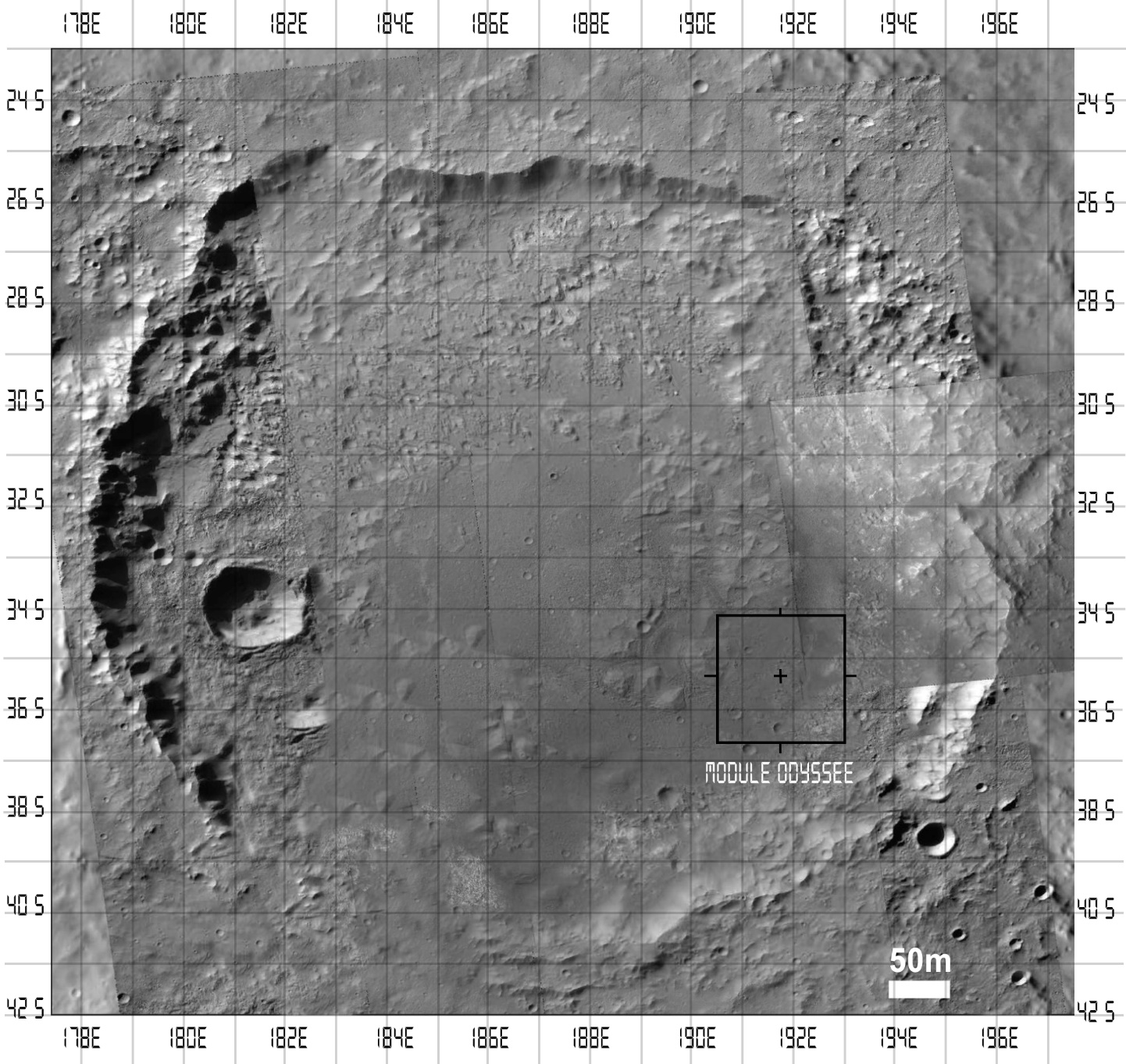
 | X1 |  | Y1 |  | Vx | Vy

1 | 191 | 1.90E+02 | -28.5 | -2.83E+01 | -1.00E+00 | 3.53E-01
2 | 191 | 1.90E+02 | -30.5 | -3.06E+01 | -1.01E+00 | -2.21E-01
3 | 191 | 1.90E+02 | -32.5 | -3.25E+01 | -1.05E+00 | 6.91E-02
4 | 191 | 1.90E+02 | -34.5 | -3.45E+01 | -1.04E+00 | -9.39E-03
5 | 191 | 1.90E+02 | -36.5 | -3.68E+01 | -1.05E+00 | -4.81E-01
6 | 191 | 1.90E+02 | -38.5 | -3.85E+01 | -1.02E+00 | 2.72E-02
7 | 188 | 1.87E+02 | -28.5 | -2.88E+01 | -1.14E+00 | -4.81E-01
8 | 188 | 1.87E+02 | -30.5 | -3.04E+01 | -1.15E+00 | 1.19E-01
9 | 188 | 1.87E+02 | -32.5 | -3.25E+01 | -1.17E+00 | -7.19E-02
10 | 188 | 1.87E+02 | -34.5 | -3.48E+01 | -1.20E+00 | -4.64E-01
11 | 188 | 1.87E+02 | -36.5 | -3.65E+01 | -1.23E+00 | -1.64E-02
12 | 188 | 1.87E+02 | -38.5 | -3.83E+01 | -1.21E+00 | 3.13E-01
13 | 188 | 1.87E+02 | -40.5 | -4.00E+01 | -1.17E+00 | 7.62E-01
14 | 185 | 1.85E+02 | -28.5 | -2.88E+01 | -8.24E-01 | -4.45E-01
15 | 185 | 1.84E+02 | -30.5 | -3.12E+01 | -1.81E+00 | -1.12E+00
16 | 185 | 1.84E+02 | -32.5 | -3.27E+01 | -2.37E+00 | -3.69E-01
17 | 185 | 1.85E+02 | -34.5 | -3.45E+01 | -3.46E-02 | -3.45E-04
18 | 185 | 1.83E+02 | -36.5 | -3.65E+01 | -2.59E+00 | -5.50E-02
19 | 185 | 1.84E+02 | -38.5 | -3.78E+01 | -1.58E+00 | 1.23E+00
20 | 185 | 1.85E+02 | -40.5 | -4.04E+01 | -7.68E-01 | 1.91E-01
21 | 182 | 1.82E+02 | -30.5 | -3.19E+01 | 2.05E-01 | -2.33E+00
22 | 182 | 1.82E+02 | -32.5 | -3.42E+01 | -5.55E-01 | -2.86E+00
23 | 182 | 1.82E+02 | -36.5 | -3.48E+01 | 4.51E-01 | 2.85E+00
24 | 182 | 1.82E+02 | -38.5 | -3.71E+01 | -2.51E-01 | 2.42E+00
25 | 180 | 1.80E+02 | -32 | -3.32E+01 | 6.78E-01 | -2.03E+00
26 | 180 | 1.82E+02 | -34 | -3.42E+01 | 2.52E+00 | -2.52E-01
27 | 180 | 1.80E+02 | -36 | -3.51E+01 | 5.20E-02 | 1.56E+00

INTENSITE 2
 |  | X1 | Y1 | Z

 | 1 | 0 | 0 | 1.01
 | 2 | 0 | -1 | 1.02
 | 3 | 0 | -2 | 1.1
 | 4 | 0 | -3 | 1.09
 | 5 | 0 | -4 | 1.1
 | 6 | 0 | -5 | 1.05
 | 7 | -1 | 0 | 1.3
 | 8 | -1 | -1 | 1.32
 | 9 | -1 | -2 | 1.36
 | 10 | -1 | -3 | 1.45
 | 11 | -1 | -4 | 1.52
 | 12 | -1 | -5 | 1.46
 | 13 | -1 | -6 | 1.37
 | 14 | -2 | 0 | 2.01
 | 15 | -2 | -1 | 4.52
 | 16 | -2 | -2 | 6.38
 | 17 | -2 | -3 | 1.20E-03
 | 18 | -2 | -4 | 7.02
 | 19 | -2 | -5 | 3.99
 | 20 | -2 | -6 | 4.23
 | 21 | -3 | -1 | 5.6
 | 22 | -3 | -2 | 8.2
 | 23 | -3 | -4 | 8.1
 | 24 | -3 | -5 | 5.9
 | 25 |  |  | 4.6
 | 26 |  |  | 6.4
 | 27 |  |  | 2.7

0 | -4 | -3 | -2 | -1 | 0
-6 | 1 | 1 | 4.23 | 1.37 | 1
-5 | 2 | 5.9 | 3.99 | 1.46 | 1.05
-4 | 4.6 | 8.1 | 7.02 | 1.52 | 1.1
-3 | 6.4 | 10 | 1.20E-03 | 1.45 | 1.09
-2 | 2.7 | 8.2 | 6.38 | 1.36 | 1.1
-1 | 2 | 5.6 | 4.52 | 1.32 | 1.02
0 | 1 | 1 | 2.01 | 1.3 | 1

UNITAIRE 2
 |  |  |  |  | 1.50E+00

 | X1 |  | Y1 |  | Vx | Vy

1 | 191 | 1.90E+02 | -28.5 | -2.80E+01 | -1.00E+00 | 3.51E-01
2 | 191 | 1.90E+02 | -30.5 | -3.08E+01 | -1.00E+00 | -2.19E-01
3 | 191 | 1.90E+02 | -32.5 | -3.24E+01 | -1.00E+00 | 6.59E-02
4 | 191 | 1.90E+02 | -34.5 | -3.45E+01 | -1.00E+00 | -8.99E-03
5 | 191 | 1.90E+02 | -36.5 | -3.72E+01 | -1.00E+00 | -4.59E-01
6 | 191 | 1.90E+02 | -38.5 | -3.85E+01 | -1.00E+00 | 2.66E-02
7 | 188 | 1.87E+02 | -28.5 | -2.91E+01 | -1.00E+00 | -4.21E-01
8 | 188 | 1.87E+02 | -30.5 | -3.03E+01 | -1.00E+00 | 1.03E-01
9 | 188 | 1.87E+02 | -32.5 | -3.26E+01 | -1.00E+00 | -6.17E-02
10 | 188 | 1.87E+02 | -34.5 | -3.51E+01 | -1.00E+00 | -3.85E-01
11 | 188 | 1.87E+02 | -36.5 | -3.65E+01 | -1.00E+00 | -1.33E-02
12 | 188 | 1.87E+02 | -38.5 | -3.81E+01 | -1.00E+00 | 2.59E-01
13 | 188 | 1.87E+02 | -40.5 | -3.95E+01 | -1.00E+00 | 6.51E-01
14 | 185 | 1.84E+02 | -28.5 | -2.90E+01 | -5.81E-01 | -3.14E-01
15 | 185 | 1.84E+02 | -30.5 | -3.13E+01 | -8.50E-01 | -5.27E-01
16 | 185 | 1.84E+02 | -32.5 | -3.27E+01 | -9.38E-01 | -1.46E-01
17 | 185 | 1.84E+02 | -34.5 | -3.45E+01 | -1.00E+00 | -9.95E-03
18 | 185 | 1.84E+02 | -36.5 | -3.65E+01 | -9.78E-01 | -2.08E-02
19 | 185 | 1.84E+02 | -38.5 | -3.76E+01 | -7.89E-01 | 6.14E-01
20 | 185 | 1.84E+02 | -40.5 | -4.04E+01 | -3.73E-01 | 9.28E-02
21 | 182 | 1.82E+02 | -30.5 | -3.20E+01 | 8.67E-02 | -9.86E-01
22 | 182 | 1.82E+02 | -32.5 | -3.40E+01 | -1.94E-01 | -1.00E+00
23 | 182 | 1.82E+02 | -36.5 | -3.50E+01 | 1.58E-01 | 1.00E+00
24 | 182 | 1.82E+02 | -38.5 | -3.70E+01 | -1.03E-01 | 9.95E-01
25 | 180 | 1.80E+02 | -32 | -3.34E+01 | 3.16E-01 | -9.49E-01
26 | 180 | 1.81E+02 | -34 | -3.41E+01 | 9.95E-01 | -9.95E-02
27 | 180 | 1.80E+02 | -36 | -3.46E+01 | 3.16E-02 | 9.49E-01

 |  |  | -5.37E-01 | -5.44E-01 | 7.64E-01 | -7.03E-01 | -7.11E-01
 |  |  | -6.50E-01 | -5.60E-01 | 8.58E-01 | -7.58E-01 | -6.52E-01
 |  |  | -7.43E-01 | -3.70E-01 | 8.30E-01 | -8.95E-01 | -4.46E-01
 |  |  | -1.00E+00 | -9.95E-03 | 1.00E+00 | -1.00E+00 | -9.95E-03
 |  |  | -7.71E-01 | 3.37E-01 | 8.41E-01 | -9.17E-01 | 4.00E-01
 |  |  | -5.45E-01 | 4.39E-01 | 6.99E-01 | -7.79E-01 | 6.27E-01
 |  |  | -3.73E-01 | 4.28E-01 | 5.68E-01 | -6.58E-01 | 7.53E-01
 |  |  | -2.87E-01 | -9.86E-01 | 1.03E+00 | -2.79E-01 | -9.60E-01
 |  |  | -3.94E-01 | -1.00E+00 | 1.07E+00 | -3.66E-01 | -9.30E-01
 |  |  | -4.58E-01 | 1.00E+00 | 1.10E+00 | -4.17E-01 | 9.09E-01
 |  |  | -2.03E-01 | 9.95E-01 | 1.02E+00 | -2.00E-01 | 9.80E-01
 |  |  | 3.16E-01 | -9.49E-01 | 1.00E+00 | 3.16E-01 | -9.49E-01
 |  |  | 9.95E-01 | -9.95E-02 | 1.00E+00 | 9.95E-01 | -9.95E-02
 |  |  | 3.16E-01 | 9.49E-01 | 1.00E+00 | 3.16E-01 | 9.49E-01

VECTEUR 1
 |  |  |  |  | 6.00E-01

 | X1 |  | Y1 |  | Vx | Vy

1 | 191 | 1.90E+02 | -28.5 | -2.85E+01 | -1.00E+00 | 3.53E-02
2 | 191 | 1.90E+02 | -30.5 | -3.05E+01 | -1.01E+00 | -2.21E-02
3 | 191 | 1.90E+02 | -32.5 | -3.25E+01 | -1.05E+00 | 6.91E-03
4 | 191 | 1.90E+02 | -34.5 | -3.45E+01 | -1.04E+00 | -9.39E-04
5 | 191 | 1.90E+02 | -36.5 | -3.65E+01 | -1.05E+00 | -4.81E-02
6 | 191 | 1.90E+02 | -38.5 | -3.85E+01 | -1.02E+00 | 2.72E-03
7 | 188 | 1.87E+02 | -28.5 | -2.86E+01 | -1.14E+00 | -1.39E-01
8 | 188 | 1.87E+02 | -30.5 | -3.05E+01 | -1.15E+00 | 1.19E-02
9 | 188 | 1.87E+02 | -32.5 | -3.25E+01 | -1.17E+00 | -7.19E-03
10 | 188 | 1.87E+02 | -34.5 | -3.45E+01 | -1.20E+00 | -4.64E-02
11 | 188 | 1.87E+02 | -36.5 | -3.65E+01 | -1.23E+00 | -1.64E-03
12 | 188 | 1.87E+02 | -38.5 | -3.85E+01 | -1.21E+00 | 3.13E-02
13 | 188 | 1.87E+02 | -40.5 | -4.05E+01 | -1.17E+00 | 7.62E-02
14 | 185 | 1.84E+02 | -28.5 | -2.91E+01 | -9.96E-01 | -1.01E+00
15 | 185 | 1.84E+02 | -30.5 | -3.13E+01 | -1.61E+00 | -1.39E+00
16 | 185 | 1.84E+02 | -32.5 | -3.32E+01 | -2.26E+00 | -1.13E+00
17 | 185 | 1.83E+02 | -34.5 | -3.45E+01 | -2.81E+00 | -2.79E-02
18 | 185 | 1.84E+02 | -36.5 | -3.59E+01 | -2.43E+00 | 1.06E+00
19 | 185 | 1.84E+02 | -38.5 | -3.77E+01 | -1.75E+00 | 1.41E+00
20 | 185 | 1.84E+02 | -40.5 | -3.96E+01 | -1.35E+00 | 1.55E+00
21 | 182 | 1.82E+02 | -30.5 | -3.19E+01 | -6.61E-01 | -2.27E+00
22 | 182 | 1.81E+02 | -32.5 | -3.41E+01 | -1.05E+00 | -2.66E+00
23 | 182 | 1.81E+02 | -36.5 | -3.49E+01 | -1.19E+00 | 2.59E+00
24 | 182 | 1.82E+02 | -38.5 | -3.71E+01 | -4.87E-01 | 2.38E+00
25 | 180 | 1.81E+02 | -32 | -3.35E+01 | 8.49E-01 | -2.55E+00
26 | 180 | 1.82E+02 | -34 | -3.42E+01 | 2.93E+00 | -2.93E-01
27 | 180 | 1.81E+02 | -36 | -3.45E+01 | 8.43E-01 | 2.53E+00

INTENSITE 1
 |  | X1 | Y1 | Z

 | 1 | 0 | 0 | 1.01
 | 2 | 0 | -1 | 1.02
 | 3 | 0 | -2 | 1.1
 | 4 | 0 | -3 | 1.09
 | 5 | 0 | -4 | 1.1
 | 6 | 0 | -5 | 1.05
 | 7 | -1 | 0 | 1.3
 | 8 | -1 | -1 | 1.32
 | 9 | -1 | -2 | 1.36
 | 10 | -1 | -3 | 1.45
 | 11 | -1 | -4 | 1.52
 | 12 | -1 | -5 | 1.46
 | 13 | -1 | -6 | 1.37
 | 14 | -2 | 0 | 2.01
 | 15 | -2 | -1 | 4.52
 | 16 | -2 | -2 | 6.38
 | 17 | -2 | -3 | 7.89
 | 18 | -2 | -4 | 7.02
 | 19 | -2 | -5 | 5.03
 | 20 | -2 | -6 | 4.23
 | 21 | -3 | -1 | 5.6
 | 22 | -3 | -2 | 8.2
 | 23 | -3 | -4 | 8.1
 | 24 | -3 | -5 | 5.9
 | 25 |  |  | 7.2
 | 26 |  |  | 8.7
 | 27 |  |  | 7.1

0 | -4 | -3 | -2 | -1 | 0
-6 | 1 | 1 | 4.23 | 1.37 | 1
-5 | 3 | 5.9 | 5.03 | 1.46 | 1.05
-4 | 7.2 | 8.1 | 7.02 | 1.52 | 1.1
-3 | 8.7 | 10 | 7.89 | 1.45 | 1.09
-2 | 7.1 | 8.2 | 6.38 | 1.36 | 1.1
-1 | 3 | 5.6 | 4.52 | 1.32 | 1.02
0 | 1 | 1 | 2.01 | 1.3 | 1

UNITAIRE 1
 |  |  |  |  | 1.50E+00

 | X1 |  | Y1 |  | Vx | Vy

1 | 191 | 1.90E+02 | -28.5 | -2.84E+01 | -1.00E+00 | 3.51E-02
2 | 191 | 1.90E+02 | -30.5 | -3.05E+01 | -1.00E+00 | -2.19E-02
3 | 191 | 1.90E+02 | -32.5 | -3.25E+01 | -1.00E+00 | 6.59E-03
4 | 191 | 1.90E+02 | -34.5 | -3.45E+01 | -1.00E+00 | -8.99E-04
5 | 191 | 1.90E+02 | -36.5 | -3.66E+01 | -1.00E+00 | -4.59E-02
6 | 191 | 1.90E+02 | -38.5 | -3.85E+01 | -1.00E+00 | 2.66E-03
7 | 188 | 1.87E+02 | -28.5 | -2.87E+01 | -1.00E+00 | -1.21E-01
8 | 188 | 1.87E+02 | -30.5 | -3.05E+01 | -1.00E+00 | 1.03E-02
9 | 188 | 1.87E+02 | -32.5 | -3.25E+01 | -1.00E+00 | -6.17E-03
10 | 188 | 1.87E+02 | -34.5 | -3.46E+01 | -1.00E+00 | -3.85E-02
11 | 188 | 1.87E+02 | -36.5 | -3.65E+01 | -1.00E+00 | -1.33E-03
12 | 188 | 1.87E+02 | -38.5 | -3.85E+01 | -1.00E+00 | 2.59E-02
13 | 188 | 1.87E+02 | -40.5 | -4.04E+01 | -1.00E+00 | 6.51E-02
14 | 185 | 1.84E+02 | -28.5 | -2.96E+01 | -7.03E-01 | -7.11E-01
15 | 185 | 1.84E+02 | -30.5 | -3.15E+01 | -7.58E-01 | -6.52E-01
16 | 185 | 1.84E+02 | -32.5 | -3.32E+01 | -8.95E-01 | -4.46E-01
17 | 185 | 1.84E+02 | -34.5 | -3.45E+01 | -1.00E+00 | -9.95E-03
18 | 185 | 1.84E+02 | -36.5 | -3.59E+01 | -9.17E-01 | 4.00E-01
19 | 185 | 1.84E+02 | -38.5 | -3.76E+01 | -7.79E-01 | 6.27E-01
20 | 185 | 1.84E+02 | -40.5 | -3.94E+01 | -6.58E-01 | 7.53E-01
21 | 182 | 1.82E+02 | -30.5 | -3.19E+01 | -2.79E-01 | -9.60E-01
22 | 182 | 1.81E+02 | -32.5 | -3.39E+01 | -3.66E-01 | -9.30E-01
23 | 182 | 1.81E+02 | -36.5 | -3.51E+01 | -4.17E-01 | 9.09E-01
24 | 182 | 1.82E+02 | -38.5 | -3.70E+01 | -2.00E-01 | 9.80E-01
25 | 180 | 1.80E+02 | -32 | -3.34E+01 | 3.16E-01 | -9.49E-01
26 | 180 | 1.81E+02 | -34 | -3.41E+01 | 9.95E-01 | -9.95E-02
27 | 180 | 1.80E+02 | -36 | -3.46E+01 | 3.16E-01 | 9.49E-01

 |  |  | -5.37E-01 | -5.44E-01 | 7.64E-01 | -7.03E-01 | -7.11E-01
 |  |  | -6.50E-01 | -5.60E-01 | 8.58E-01 | -7.58E-01 | -6.52E-01
 |  |  | -7.43E-01 | -3.70E-01 | 8.30E-01 | -8.95E-01 | -4.46E-01
 |  |  | -1.00E+00 | -9.95E-03 | 1.00E+00 | -1.00E+00 | -9.95E-03
 |  |  | -7.71E-01 | 3.37E-01 | 8.41E-01 | -9.17E-01 | 4.00E-01
 |  |  | -5.45E-01 | 4.39E-01 | 6.99E-01 | -7.79E-01 | 6.27E-01
 |  |  | -3.73E-01 | 4.28E-01 | 5.68E-01 | -6.58E-01 | 7.53E-01
 |  |  | -2.87E-01 | -9.86E-01 | 1.03E+00 | -2.79E-01 | -9.60E-01
 |  |  | -3.94E-01 | -1.00E+00 | 1.07E+00 | -3.66E-01 | -9.30E-01
 |  |  | -4.58E-01 | 1.00E+00 | 1.10E+00 | -4.17E-01 | 9.09E-01
 |  |  | -2.03E-01 | 9.95E-01 | 1.02E+00 | -2.00E-01 | 9.80E-01
 |  |  | 3.16E-01 | -9.49E-01 | 1.00E+00 | 3.16E-01 | -9.49E-01
 |  |  | 9.95E-01 | -9.95E-02 | 1.00E+00 | 9.95E-01 | -9.95E-02
 |  |  | 3.16E-01 | 9.49E-01 | 1.00E+00 | 3.16E-01 | 9.49E-01

